Kế Hoạch
KẾ HOẠCH THỰC HIỆN ĐỒ ÁN 1 - 2019
Đề tài: Web quản lý bán hàng online
DANH SÁCH CÔNG VIỆC | NỘI DUNG CHI TIẾT CÔNG VIỆC | Trần Văn Tuấn | Đoàn Văn Đức | Ngày bắt đầu (dự kiến) | Ngày kết thúc (dự kiến) | Ngày bắt đầu (thực tế) | Ngày kết thúc (thực tế)
Khảo sát A
 | Khảo sát A | X |  | 2019-09-05 | 2019-09-10
 | Tìm hiểu B |  | X | 2019-09-05 | 2019-09-13
 | Triển khai C |  | X | 2019-09-14 | 2019-09-15
 | …. | X |  | 2019-09-11 | 2019-09-20
 |  Khảo sát website bán hàng tiki.vn Ưu điểm: + tốc độ load trang nhanh. + Dễ dàng tìm kiếm sản phẩm. + Có responsive web phù hợp trên mọi thiết bị. + Có phần tải app cho mobile trên trang. + Có hỗ trợ các phương thức thanh toán online qua nhiều loại thẻ tín dụng ATM. + Có cổng kết nối với các kênh youtube, facebook, zalo. Có hỗ trợ các phương thước login với tài khoản xã hội tin cậy facebook, zalo, google. + Dễ tìm kiếm sản phầm theo mức giá theo yêu cầu của người dùng. + Hỗ trợ dịch vụ đối với điện thoại. + Thanh tìm kiếm có hộ trợ từ khóa tìm kiếm nhanh. Nhược điểm: + Không hỗ trợ chat trược tuyến trên web. + nhiều thông tin trên một trang quá. + Dàn trải loyout trên trang quá nhiều, gây rỗi. | X |  | 2019-10-07 | 2019-10-07 | 2019-10-07 | 7/102019
 | 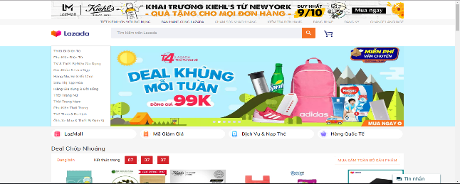 Khảo sát website bán hàng lazada.vn Ưu điểm: + Có hỗ trợ đa ngôn ngữ + Cho phép tìm kiếm theo các từ khóa được tìm nhiều nhất. Nhược điểm: + Thiết kế cực kì rườm rà không thích mắt. + Không hiểu thị các tìm kiếm cũ. + không hỗ trợ giữ chế độ đăng nhập. | X |  | 2019-10-09 | 2019-10-09 | 2019-10-09 | 2019-10-09
 | 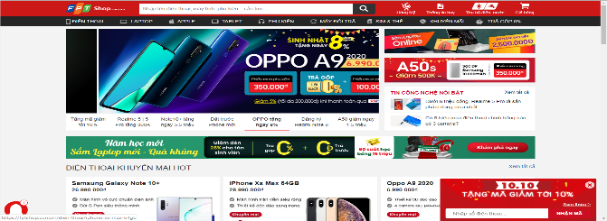 kháo sát website bán hàng fptshop.com.vn Ưu điểm: + Thiết kế phù hợp với thời đại. + Sản phẩm được phân vùng hiển thị hợp lý. Nhước điểm: + Trang không cho phép đăng nhập hay tạo tài khoản nên khi reload trình duyệt sẽ mất các sản phẩm dự định mua trong giỏ. + Trang cũng không hỗ trợ chatbot hay hỗ trợ trực tuyến. | X |  | 2019-10-09 | 2019-10-09 | 2019-10-09 | 2019-10-09
 | 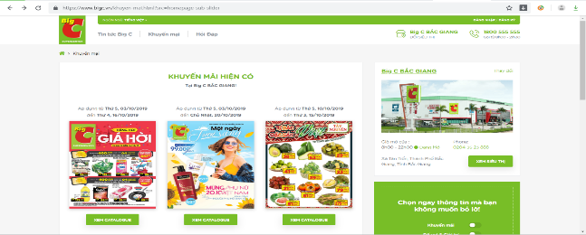 Khảo sát trang Web BIGC.Com Ưu điểm : +Thiết kế đơn giản , dễ nhìn,dễ tìm kiếm +Không có quảng cáo +Hỗ trợ đa ngôn ngữ + Có hỗ trợ dịch vụ trên điện thoại bằng cách tải APP,hỗ trợ tìm vị trí +Không bỏ lỡ các khuyến mại hiện có + Có hỗ trợ thanh toán qua thẻ tín dụng + Đăng kí toàn khoản nhanh và bảo mật Nhược điểm : +Trang không hỗ trợ đăng nhập bằng tải khoản tin cậy khác + Rất ít thông tin đối với sản phẩm +Không hỗ trợ phản hồi trực tuyến |  | X | 15/10/2019 | 15/10/2019 | 15/10/2019 | 15/10/2019
 | 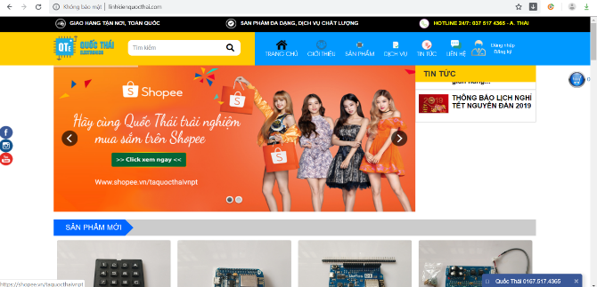 Khảo sát trang Web linhkienquocthai.com. Ưu điểm : +Thiết kế đơn giản +Dễ dàng tìm kiếm linh kiện điện tử Nhược điểm: +Không hỗ trợ đa ngôn ngữ + Chỉ có thể thanh toán trực tiếp +Giao diện không được đẹp +không hỗ trợ đổi trả hay phản hồi +Thông tin sản phẩm quá ít |  | X | 15/10/2019 | 15/10/2019 | 15/10/2019 | 15/10/2019
 | 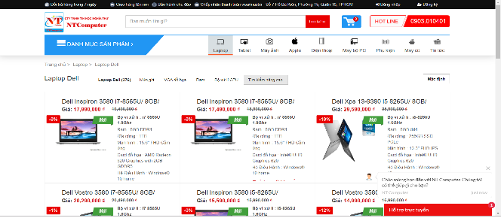 Khảo sát trang Web Laptopxachtay.com Ưu điểm: +Thanh tìm kiếm đơn giản,dễ dàng tìm kiếm sản phẩm theo nhu cầu của người dùng +Không có quảng cáo ngoài +Thông tin sản phẩm chi tiết +Hỗ trợ phản hồi trực tuyến Nhược điểm: +không hỗ trợ đăng kí bằng tài khoản tin cậy sãn có +Không liên kết với bất cứ trang web nào khác +Không có thông tin của người mua trước +Đăng kí thông tin không cần xác thực dẫn đến nhiều tài khoản rác |  | X | 15/10/2019 | 15/10/2019 | 15/10/2019 | 15/10/2019
Triển khai B
 | Lập mô hình… | X | X | 2019-09-20 | 2019-09-30
 | … | X
 | … |  | X
chuẩn bị dự án
 | Cơ sở dữ liệu |  | X
 | Xây dựng layout | X
 | Xây dựng lớp entity |  | X
 | Xây dựng lớp Dao | X
Trưng bày hàng hóa
 | Hiển thị các hàng hóa trên layout | X
 | Hiển thị hàng hóa theo loại | X
 | Chi tiết hàng hóa | X |  | 2019-10-20 | 2019-10-21
 | Hiển thị hàng hóa trong tìm kiếm | X |  | 2019-10-23 | 2019-10-25 | 2019-10-23 | 2019-10-28
Giỏ hàng điện tử
 | Xây dựng mô hình giỏ hàng điện tử
 | Chọn hàng
 | Hiển thị thông tin giỏ hàng

